OPN-1.PLATE
2.645 | 0.615 | 0.936 | 0.457 | 0.506 | 0.794 | 0.314 | 0.389 | 0.571 | 0.569 | 0.452 | 0.355
1.57 | 0.792 | 0.7 | 0.519 | 0.326 | 0.295 | 0.66 | 0.3 | 0.587 | 0.684 | 0.871 | 0.429
0.976 | 0.463 | 0.324 | 0.983 | 0.389 | 0.837 | 0.955 | 0.427 | 0.499 | 0.545 | 0.343 | 0.415
0.508 | 0.768 | 1.003 | 0.858 | 0.521 | 0.577 | 0.764 | 0.717 | 0.313 | 0.878 | 0.704 | 0.614
0.278 | 0.707 | 0.844 | 1.299 | 0.761 | 0.784 | 0.828 | 0.866 | 1.078 | 0.557 | 0.832 | 0.632
0.165 | 0.563 | 0.749 | 1.02 | 0.831 | 0.642 | 0.523 | 0.94 | 0.812 | 0.553 | 0.484 | 0.681
0.11 | 0.578 | 0.383 | 0.602 | 0.979 | 1.005 | 0.6 | 0.734 | 0.57 | 0.647 | 0.44 | 0.634
0.053 | 0.829 | 0.63 | 0.918 | 0.714 | 1.025 | 0.379 | 0.412 | 0.953 | 0.823 | 0.402 | 0.503

OPN

 | abs | abs-blank | expected | result
std1 | 2.645 | 2.592 | 20 | 20.06
std2 | 1.57 | 1.517 | 10 | 9.73
std3 | 0.976 | 0.923 | 5 | 5.25
std4 | 0.508 | 0.508 | 2.5 | 2.65
std5 | 0.278 | 0.225 | 1.25 | 1.11
std6 | 0.165 | 0.112 | 0.63 | 0.56
std7 | 0.11 | 0.057 | 0.31 | 0.30
blank | 0.053 | 0 | 0 | 0.04

 |  |  |  |  |  |  |  |  | concentration (ng/ml)

Numune | absorbans | blank | abs-blank | result(ng/ml)
KONTROL
Cansu Küçük | 0.615 | 0.053 | 0.562 | 2.96
Naciye Tepekaya | 0.792 | 0.053 | 0.739 | 4.04
Güzide Hilal Oflaz | 0.463 | 0.053 | 0.41 | 2.09
Rumeysa Koç | 0.768 | 0.053 | 0.715 | 3.89
Ömre Akyürek | 0.707 | 0.053 | 0.654 | 3.51
Melek Akdoğan | 0.563 | 0.053 | 0.51 | 2.66
Nurcan Gizem Gündoğdu | 0.578 | 0.053 | 0.525 | 2.74
Müge Biberoğlu | 0.829 | 0.053 | 0.776 | 4.28
Mina Mohammadzadeh | 0.936 | 0.053 | 0.883 | 4.98
Şule Savaş | 0.7 | 0.053 | 0.647 | 3.47
Pınar Yıldırım | 0.324 | 0.053 | 0.271 | 1.35
Şennur Demireğen | 1.003 | 0.053 | 0.95 | 5.44
Saliha Özer | 0.844 | 0.053 | 0.791 | 4.38
YeterTürkel | 0.749 | 0.053 | 0.696 | 3.77
Gülnur Demirci | 0.383 | 0.053 | 0.33 | 1.66
Emine Ediz | 0.63 | 0.053 | 0.577 | 3.05
Emel Yıldız Çalış | 0.457 | 0.053 | 0.404 | 2.06
Emine Şengür Dil | 0.519 | 0.053 | 0.466 | 2.41
Merve Kaya | 0.983 | 0.053 | 0.93 | 5.30
Şule Nur Temizel | 0.858 | 0.053 | 0.805 | 4.47
Sevgi Şimşek | 1.299 | 0.053 | 1.246 | 7.58
Sena İnci | 1.02 | 0.053 | 0.967 | 5.55
Meryem Aykovan | 0.602 | 0.053 | 0.549 | 2.88
Zehra Karabulut | 0.918 | 0.053 | 0.865 | 4.86
Sena Nur Bayır | 0.506 | 0.053 | 0.453 | 2.33
Sema Çakmak | 0.326 | 0.053 | 0.273 | 1.36
Çiğdem Savaş | 0.389 | 0.053 | 0.336 | 1.69
Duygu Ataseven | 0.521 | 0.053 | 0.468 | 2.42
Özlem Elmas | 0.761 | 0.053 | 0.708 | 3.85
Aynur Öztürk | 0.831 | 0.053 | 0.778 | 4.29
Şeyma Özge Kaban | 0.979 | 0.053 | 0.926 | 5.27
Sibel Kılıç | 0.714 | 0.053 | 0.661 | 3.56
Ayfer Büyükboz | 0.794 | 0.053 | 0.741 | 4.06
Meltem Demirdelen | 0.295 | 0.053 | 0.242 | 1.20
Ecem Altaş | 0.837 | 0.053 | 0.784 | 4.33
Ayşe Beyza Dumlu | 0.577 | 0.053 | 0.524 | 2.74
Damla Kaya | 0.784 | 0.053 | 0.731 | 3.99
Zeynep Gülen | 0.642 | 0.053 | 0.589 | 3.12
Esen Çelik | 1.005 | 0.053 | 0.952 | 5.45
Sahra Merve Gültekin | 1.025 | 0.053 | 0.972 | 5.59
İlayda Uzun | 0.314 | 0.053 | 0.261 | 1.30
Sumeyye Ayaslı | 0.66 | 0.053 | 0.607 | 3.23
Güllüşah Nalcı | 0.955 | 0.053 | 0.902 | 5.11
Şilan Aksu | 0.764 | 0.053 | 0.711 | 3.87
Ümmühan Uyanık | 0.828 | 0.053 | 0.775 | 4.27
Çağla Ungever | 0.523 | 0.053 | 0.47 | 2.43
Nurşen Özkol | 0.6 | 0.053 | 0.547 | 2.87
Seval Kavil | 0.379 | 0.053 | 0.326 | 1.64
Dilara Hocaoğlu | 0.389 | 0.053 | 0.336 | 1.69
Gizem Çakır | 0.3 | 0.053 | 0.247 | 1.23
Esma Samak | 0.427 | 0.053 | 0.374 | 1.90
Kübra Düven | 0.717 | 0.053 | 0.664 | 3.57
Hatice Veli Turan | 0.866 | 0.053 | 0.813 | 4.52
Eda Ayyıldız | 0.94 | 0.053 | 0.887 | 5.01
Gülderen Gülseren | 0.734 | 0.053 | 0.681 | 3.68
Fatma Beyza Keskin | 0.412 | 0.053 | 0.359 | 1.81
Zeynep Sönmez | 0.571 | 0.053 | 0.518 | 2.70
Ezgi Sönmez Camcıoğlu | 0.587 | 0.053 | 0.534 | 2.80
Neslihan Ertunç | 0.499 | 0.053 | 0.446 | 2.29
Zeynep Tevge | 0.313 | 0.053 | 0.26 | 1.29
Sibel Çetin | 1.078 | 0.053 | 1.025 | 5.96
Arzu Arslan | 0.812 | 0.053 | 0.759 | 4.17
Türkü Özdemir | 0.57 | 0.053 | 0.517 | 2.70
Fatma Nur Düzenli | 0.953 | 0.053 | 0.9 | 5.10
Aliye Keskin | 0.569 | 0.053 | 0.516 | 2.69
Melisa Özcan | 0.684 | 0.053 | 0.631 | 3.37
Sevda Kalabalık | 0.545 | 0.053 | 0.492 | 2.55
Zeliha Yazar | 0.878 | 0.053 | 0.825 | 4.60
Ceren Hatipler | 0.557 | 0.053 | 0.504 | 2.62
Selma Yıldız | 0.553 | 0.053 | 0.5 | 2.60
Bahar Tanrıkulu | 0.647 | 0.053 | 0.594 | 3.15
Seda Dereli | 0.823 | 0.053 | 0.77 | 4.24
Dilan Kayar | 0.452 | 0.053 | 0.399 | 2.03
Gülşah Altun | 0.871 | 0.053 | 0.818 | 4.55
Ceren Teberik | 0.343 | 0.053 | 0.29 | 1.45
Büşra Şahin | 0.704 | 0.053 | 0.651 | 3.49
Rabia Rumeys Akçaoğlu | 0.832 | 0.053 | 0.779 | 4.30
Zeynep Sude Bayram | 0.484 | 0.053 | 0.431 | 2.21
Elif Mutlu | 0.44 | 0.053 | 0.387 | 1.97
Fatma Turan | 0.402 | 0.053 | 0.349 | 1.76
PKOS
Seçil Yavuz | 0.355 | 0.053 | 0.302 | 1.51
Sevim Kaba | 0.429 | 0.053 | 0.376 | 1.91
Selin Başak | 0.415 | 0.053 | 0.362 | 1.83
Pınar Akçay | 0.614 | 0.053 | 0.561 | 2.95
Selin Ece Çelik | 0.632 | 0.053 | 0.579 | 3.06
Verda Yılmaz | 0.681 | 0.053 | 0.628 | 3.35
Nisa Nur Çolak | 0.634 | 0.053 | 0.581 | 3.07
Merve Kaya | 0.503 | 0.053 | 0.45 | 2.32

OPN-2.PLATE
2.899 | 0.372 | 0.87 | 0.318 | 0.177 | 0.525 | 0.256 | 1.106 | 0.47 | 0.531 | 0.574 | 0.682
1.942 | 0.341 | 0.709 | 0.242 | 0.556 | 0.638 | 1.09 | 0.476 | 0.36 | 0.179 | 0.72 | 0.202
1.254 | 1.192 | 0.494 | 0.644 | 0.686 | 0.589 | 0.259 | 1.744 | 0.773 | 0.174 | 0.391 | 0.396
0.743 | 0.37 | 0.975 | 0.57 | 0.84 | 0.473 | 0.39 | 0.476 | 0.47 | 0.699 | 1.52 | 0.289
0.472 | 0.814 | 0.239 | 0.624 | 0.446 | 0.622 | 0.831 | 1.044 | 0.751 | 0.319 | 0.959 | 1.065
0.38 | 0.932 | 1.149 | 0.439 | 0.71 | 0.26 | 1.132 | 0.996 | 0.422 | 0.59 | 0.719 | 0.297
0.209 | 0.863 | 0.338 | 0.763 | 0.743 | 0.963 | 1.463 | 0.617 | 0.532 | 0.279 | 0.453 | 0.221
0.12 | 0.691 | 0.436 | 0.345 | 0.866 | 0.628 | 0.252 | 0.683 | 0.395 | 0.251 | 0.239 | 0.975

OPN

 | abs | abs-blank | expected | result
std1 | 2.899 | 2.779 | 20 | 20.00
std2 | 1.942 | 1.822 | 10 | 10.03
std3 | 1.254 | 1.134 | 5 | 4.87
std4 | 0.743 | 0.743 | 2.5 | 2.69
std5 | 0.472 | 0.352 | 1.25 | 1.05
std6 | 0.38 | 0.260 | 0.63 | 0.75
std7 | 0.209 | 0.089 | 0.31 | 0.26
blank | 0.12 | 0 | 0 | 0.04

 |  |  |  |  |  |  |  |  | concentration (ng/ml)

Numune | absorbans | blank | abs-blank | result(ng/ml)
PKOS
Dilara Civelek | 0.372 | 0.12 | 0.252 | 0.72
Ayşe Nevin Tınaz | 0.341 | 0.12 | 0.221 | 0.63
İkra Aksoy | 1.192 | 0.12 | 1.072 | 4.49
Selin Akpak | 0.37 | 0.12 | 0.25 | 0.72
Yaşariye İyci | 0.814 | 0.12 | 0.694 | 2.46
Rabia Nur Uysal | 0.932 | 0.12 | 0.812 | 3.04
Burcu Avşar | 0.863 | 0.12 | 0.743 | 2.69
Arzu geldi | 0.691 | 0.12 | 0.571 | 1.90
Nilüfer Gökhan | 0.87 | 0.12 | 0.75 | 2.73
Zeynep Melenlioğlıu | 0.709 | 0.12 | 0.589 | 1.98
İrem Engin | 0.494 | 0.12 | 0.374 | 1.13
Nilay Yıldırm | 0.975 | 0.12 | 0.855 | 3.26
Rabia Şahin | 0.239 | 0.12 | 0.119 | 0.33
Fatmanur Akgün | 1.149 | 0.12 | 1.029 | 4.23
Edanur Arslan | 0.338 | 0.12 | 0.218 | 0.62
Hediye Korkmaz | 0.436 | 0.12 | 0.316 | 0.93
Işıl Kayı | 0.318 | 0.12 | 0.198 | 0.56
Serap Gülünay | 0.242 | 0.12 | 0.122 | 0.34
Feriha Şevval Özbudak | 0.644 | 0.12 | 0.524 | 1.71
Berfin Rozataş | 0.57 | 0.12 | 0.45 | 1.41
Zeynep Kesici | 0.624 | 0.12 | 0.504 | 1.63
Sena Yılmazer | 0.439 | 0.12 | 0.319 | 0.94
Nazlıcan Yavuz | 0.763 | 0.12 | 0.643 | 2.22
Beyza Liva Karaüç | 0.345 | 0.12 | 0.225 | 0.64
Esra Nur Yıldırım | 0.177 | 0.12 | 0.057 | 0.18
Melike Çelebi Akkoç | 0.556 | 0.12 | 0.436 | 1.36
Merve Öztürk | 0.686 | 0.12 | 0.566 | 1.88
Melek Demirci | 0.84 | 0.12 | 0.72 | 2.58
Gül Büşra Boruzancı | 0.446 | 0.12 | 0.326 | 0.96
Nazlı Sarı | 0.71 | 0.12 | 0.59 | 1.99
Ayşe Nur Kalay | 0.743 | 0.12 | 0.623 | 2.13
Bilge İrem Özer | 0.866 | 0.12 | 0.746 | 2.71
Ayşe Akın | 0.525 | 0.12 | 0.405 | 1.24
Aysun Macit | 0.638 | 0.12 | 0.518 | 1.68
Hatice Ebru Berber | 0.589 | 0.12 | 0.469 | 1.49
Kübra Ağırman | 0.473 | 0.12 | 0.353 | 1.06
Aysel Karakaş | 0.622 | 0.12 | 0.502 | 1.62
Zehra Şahin | 0.26 | 0.12 | 0.14 | 0.39
Gaye Gizem Kaya | 0.963 | 0.12 | 0.843 | 3.20
Aysun Köksal | 0.628 | 0.12 | 0.508 | 1.64
Hanife Nur Şahin | 0.256 | 0.12 | 0.136 | 0.38
Ayşe Sueda Topçu | 1.09 | 0.12 | 0.97 | 3.89
İrem Nur Aydın | 0.259 | 0.12 | 0.139 | 0.39
Havva Turgut | 0.39 | 0.12 | 0.27 | 0.78
Rabia Cihan | 0.831 | 0.12 | 0.711 | 2.54
Yaren Bahar | 1.132 | 0.12 | 1.012 | 4.13
Esmanur Çvuş | 1.463 | 0.12 | 1.343 | 6.26
Halime Kurt | 0.252 | 0.12 | 0.132 | 0.37
Tuğçe Özağdaş | 1.106 | 0.12 | 0.986 | 3.98
İrem Özel | 0.476 | 0.12 | 0.356 | 1.07
Zeynep Çakmak | 1.744 | 0.12 | 1.624 | 8.37
Hümeyra Baş | 0.476 | 0.12 | 0.356 | 1.07
Elvan Parlak | 1.044 | 0.12 | 0.924 | 3.63
Şevval Mutlu | 0.996 | 0.12 | 0.876 | 3.37
Esra Nur Çatal | 0.617 | 0.12 | 0.497 | 1.60
Beyza Nur Özyürek | 0.683 | 0.12 | 0.563 | 1.87
Şehide Kelek | 0.47 | 0.12 | 0.35 | 1.05
Yasemin Bilgin | 0.36 | 0.12 | 0.24 | 0.68
Dilan Açıkgöz | 0.773 | 0.12 | 0.653 | 2.27
Havva Nur Koçak | 0.47 | 0.12 | 0.35 | 1.05
Büşra Ozan | 0.751 | 0.12 | 0.631 | 2.17
İrem Özdemir | 0.422 | 0.12 | 0.302 | 0.88
Aysun Çelik | 0.532 | 0.12 | 0.412 | 1.27
Melike Koç | 0.395 | 0.12 | 0.275 | 0.79
Büşra Yıldız | 0.531 | 0.12 | 0.411 | 1.27
Simge Balkan | 0.179 | 0.12 | 0.059 | 0.18
Eda Akyol | 0.174 | 0.12 | 0.054 | 0.17
Ayşe Hilal Fırat | 0.699 | 0.12 | 0.579 | 1.94
Senanur Şolpan | 0.319 | 0.12 | 0.199 | 0.56
Emine Yirmibeş | 0.59 | 0.12 | 0.47 | 1.49
Saniye Bedia Durkan | 0.279 | 0.12 | 0.159 | 0.44
İrem Nur Zafer | 0.251 | 0.12 | 0.131 | 0.37
Melek Yavuz | 0.574 | 0.12 | 0.454 | 1.43
Merve Koçak | 0.72 | 0.12 | 0.6 | 2.03
Fadime Yeşilbayrak | 0.391 | 0.12 | 0.271 | 0.78
Rana Sürücü | 1.52 | 0.12 | 1.4 | 6.67
Şehnaz Avcı | 0.959 | 0.12 | 0.839 | 3.18
Aleyna Peker | 0.719 | 0.12 | 0.599 | 2.03
Zehra Şahin | 0.453 | 0.12 | 0.333 | 0.99
İlknur Demir | 0.239 | 0.12 | 0.119 | 0.33
Ayşenur Paköz | 0.682 | 0.12 | 0.562 | 1.87
Nagihan Eliyazıcı | 0.202 | 0.12 | 0.082 | 0.24
Tuğçe Nur Aslı Yüce | 0.396 | 0.12 | 0.276 | 0.80
Hatice Betül Güccan | 0.289 | 0.12 | 0.169 | 0.47
Elif Toprak | 1.065 | 0.12 | 0.945 | 3.75
Sümeyye Aytaç | 0.297 | 0.12 | 0.177 | 0.50
Beyza Açıksöz | 0.221 | 0.12 | 0.101 | 0.29
Ayşenur Kasım | 0.975 | 0.12 | 0.855 | 3.26

CFD-1.PLATE
2.499 | 0.596 | 0.428 | 0.507 | 0.434 | 0.689 | 0.393 | 0.433 | 0.5 | 0.481 | 0.605 | 0.597
1.542 | 0.758 | 0.823 | 0.841 | 0.604 | 0.652 | 0.396 | 0.598 | 0.845 | 0.541 | 0.709 | 0.524
0.954 | 0.881 | 0.821 | 0.974 | 0.737 | 0.783 | 0.99 | 0.599 | 0.76 | 0.73 | 1.346 | 0.634
0.543 | 0.914 | 0.676 | 0.969 | 0.536 | 0.744 | 0.611 | 0.495 | 0.688 | 0.566 | 1.093 | 0.697
0.372 | 0.9 | 0.988 | 0.943 | 0.702 | 0.761 | 0.812 | 0.517 | 1.18 | 0.668 | 0.715 | 0.535
0.238 | 0.604 | 0.531 | 1.174 | 1.077 | 1.083 | 0.663 | 0.715 | 0.644 | 0.437 | 0.992 | 0.717
0.139 | 0.863 | 0.915 | 0.829 | 0.677 | 0.872 | 0.638 | 0.418 | 0.593 | 0.333 | 0.598 | 0.43
0.062 | 0.76 | 0.599 | 0.655 | 0.63 | 0.846 | 0.643 | 0.516 | 0.853 | 0.397 | 0.85 | 0.437

CFD

 | abs | abs-blank | expected | result
std1 | 2.499 | 2.437 | 100 | 100.30
std2 | 1.542 | 1.48 | 50 | 49.05
std3 | 0.954 | 0.892 | 25 | 25.01
std4 | 0.543 | 0.543 | 12.5 | 13.43
std5 | 0.372 | 0.31 | 6.25 | 6.81
std6 | 0.238 | 0.176 | 3.13 | 3.40
std7 | 0.139 | 0.077 | 1.56 | 1.08
blank | 0.062 | 0 | 0 | -0.62

 |  |  |  |  |  |  |  |  | concentration (ng/ml)

Numune | absorbans | blank | abs-blank | result(ng/ml)
KONTROL
Cansu Küçük | 0.596 | 0.062 | 0.534 | 13.15
Naciye Tepekaya | 0.758 | 0.062 | 0.696 | 18.26
Güzide Hilal Oflaz | 0.881 | 0.062 | 0.819 | 22.42
Rumeysa Koç | 0.914 | 0.062 | 0.852 | 23.58
Ömre Akyürek | 0.9 | 0.062 | 0.838 | 23.09
Melek Akdoğan | 0.604 | 0.062 | 0.542 | 13.40
Nurcan Gizem Gündoğdu | 0.863 | 0.062 | 0.801 | 21.80
Müge Biberoğlu | 0.76 | 0.062 | 0.698 | 18.32
Mina Mohammadzadeh | 0.428 | 0.062 | 0.366 | 8.32
Şule Savaş | 0.823 | 0.062 | 0.761 | 20.43
Pınar Yıldırım | 0.821 | 0.062 | 0.759 | 20.36
Şennur Demireğen | 0.676 | 0.062 | 0.614 | 15.62
Saliha Özer | 0.988 | 0.062 | 0.926 | 26.24
YeterTürkel | 0.531 | 0.062 | 0.469 | 11.23
Gülnur Demirci | 0.915 | 0.062 | 0.853 | 23.62
Emine Ediz | 0.599 | 0.062 | 0.537 | 13.24
Emel Yıldız Çalış | 0.507 | 0.062 | 0.445 | 10.53
Emine Şengür Dil | 0.841 | 0.062 | 0.779 | 21.04
Merve Kaya | 0.974 | 0.062 | 0.912 | 25.73
Şule Nur Temizel | 0.969 | 0.062 | 0.907 | 25.55
Sevgi Şimşek | 0.943 | 0.062 | 0.881 | 24.61
Sena İnci | 1.174 | 0.062 | 1.112 | 33.34
Meryem Aykovan | 0.829 | 0.062 | 0.767 | 20.63
Zehra Karabulut | 0.655 | 0.062 | 0.593 | 14.96
Sena Nur Bayır | 0.434 | 0.062 | 0.372 | 8.48
Sema Çakmak | 0.604 | 0.062 | 0.542 | 13.40
Çiğdem Savaş | 0.737 | 0.062 | 0.675 | 17.57
Duygu Ataseven | 0.536 | 0.062 | 0.474 | 11.37
Özlem Elmas | 0.702 | 0.062 | 0.64 | 16.45
Aynur Öztürk | 1.077 | 0.062 | 1.015 | 29.57
Şeyma Özge Kaban | 0.677 | 0.062 | 0.615 | 15.65
Sibel Kılıç | 0.63 | 0.062 | 0.568 | 14.19
Ayfer Büyükboz | 0.689 | 0.062 | 0.627 | 16.03
Meltem Demirdelen | 0.652 | 0.062 | 0.59 | 14.87
Ecem Altaş | 0.783 | 0.062 | 0.721 | 19.08
Ayşe Beyza Dumlu | 0.744 | 0.062 | 0.682 | 17.80
Damla Kaya | 0.761 | 0.062 | 0.699 | 18.36
Zeynep Gülen | 1.083 | 0.062 | 1.021 | 29.80
Esen Çelik | 0.872 | 0.062 | 0.81 | 22.11
Sahra Merve Gültekin | 0.846 | 0.062 | 0.784 | 21.21
İlayda Uzun | 0.393 | 0.062 | 0.331 | 7.37
Sumeyye Ayaslı | 0.396 | 0.062 | 0.334 | 7.45
Güllüşah Nalcı | 0.99 | 0.062 | 0.928 | 26.32
Şilan Aksu | 0.611 | 0.062 | 0.549 | 13.61
Ümmühan Uyanık | 0.812 | 0.062 | 0.75 | 20.06
Çağla Ungever | 0.663 | 0.062 | 0.601 | 15.21
Nurşen Özkol | 0.638 | 0.062 | 0.576 | 14.44
Seval Kavil | 0.643 | 0.062 | 0.581 | 14.59
Dilara Hocaoğlu | 0.433 | 0.062 | 0.371 | 8.45
Gizem Çakır | 0.598 | 0.062 | 0.536 | 13.21
Esma Samak | 0.599 | 0.062 | 0.537 | 13.24
Kübra Düven | 0.495 | 0.062 | 0.433 | 10.19
Hatice Veli Turan | 0.517 | 0.062 | 0.455 | 10.82
Eda Ayyıldız | 0.715 | 0.062 | 0.653 | 16.86
Gülderen Gülseren | 0.418 | 0.062 | 0.356 | 8.04
Fatma Beyza Keskin | 0.516 | 0.062 | 0.454 | 10.79
Zeynep Sönmez | 0.5 | 0.062 | 0.438 | 10.33
Ezgi Sönmez Camcıoğlu | 0.845 | 0.062 | 0.783 | 21.18
Neslihan Ertunç | 0.76 | 0.062 | 0.698 | 18.32
Zeynep Tevge | 0.688 | 0.062 | 0.626 | 16.00
Sibel Çetin | 1.18 | 0.062 | 1.118 | 33.58
Arzu Arslan | 0.644 | 0.062 | 0.582 | 14.62
Türkü Özdemir | 0.593 | 0.062 | 0.531 | 13.06
Fatma Nur Düzenli | 0.853 | 0.062 | 0.791 | 21.45
Aliye Keskin | 0.481 | 0.062 | 0.419 | 9.79
Melisa Özcan | 0.541 | 0.062 | 0.479 | 11.52
Sevda Kalabalık | 0.73 | 0.062 | 0.668 | 17.35
Zeliha Yazar | 0.566 | 0.062 | 0.504 | 12.26
Ceren Hatipler | 0.668 | 0.062 | 0.606 | 15.37
Selma Yıldız | 0.437 | 0.062 | 0.375 | 8.56
Bahar Tanrıkulu | 0.333 | 0.062 | 0.271 | 5.79
Seda Dereli | 0.397 | 0.062 | 0.335 | 7.47
Dilan Kayar | 0.605 | 0.062 | 0.543 | 13.43
Gülşah Altun | 0.709 | 0.062 | 0.647 | 16.67
Ceren Teberik | 1.346 | 0.062 | 1.284 | 40.40
Büşra Şahin | 1.093 | 0.062 | 1.031 | 30.18
Rabia Rumeys Akçaoğlu | 0.715 | 0.062 | 0.653 | 16.86
Zeynep Sude Bayram | 0.992 | 0.062 | 0.93 | 26.39
Elif Mutlu | 0.598 | 0.062 | 0.536 | 13.21
Fatma Turan | 0.85 | 0.062 | 0.788 | 21.35
PKOS
Seçil Yavuz | 0.597 | 0.062 | 0.535 | 13.18
Sevim Kaba | 0.524 | 0.062 | 0.462 | 11.02
Selin Başak | 0.634 | 0.062 | 0.572 | 14.31
Pınar Akçay | 0.697 | 0.062 | 0.635 | 16.29
Selin Ece Çelik | 0.535 | 0.062 | 0.473 | 11.34
Verda Yılmaz | 0.717 | 0.062 | 0.655 | 16.93
Nisa Nur Çolak | 0.43 | 0.062 | 0.368 | 8.37
Merve Kaya | 0.437 | 0.062 | 0.375 | 8.56

CFD-2.PLATE
2.447 | 1.106 | 0.783 | 0.69 | 0.631 | 0.802 | 0.838 | 0.54 | 0.662 | 0.724 | 0.619 | 0.604
1.631 | 0.858 | 0.777 | 0.961 | 1.066 | 0.777 | 0.792 | 0.901 | 0.733 | 0.727 | 0.687 | 0.596
0.937 | 0.956 | 0.994 | 0.989 | 0.962 | 1.082 | 1.158 | 0.867 | 1.16 | 0.904 | 0.878 | 0.862
0.542 | 0.846 | 0.673 | 0.645 | 0.844 | 0.823 | 1.386 | 1.112 | 1.485 | 1.407 | 1.007 | 1.179
0.349 | 0.789 | 0.849 | 0.977 | 0.855 | 1.056 | 1.353 | 0.954 | 1.304 | 0.798 | 0.95 | 0.77
0.221 | 0.775 | 0.719 | 0.951 | 0.76 | 1.243 | 1.003 | 0.852 | 0.926 | 1.013 | 1.057 | 0.746
0.129 | 0.924 | 1.084 | 1.066 | 0.792 | 1.118 | 0.807 | 0.741 | 0.797 | 1.177 | 0.344 | 0.355
0.058 | 0.333 | 0.572 | 0.491 | 0.987 | 0.862 | 0.377 | 0.559 | 0.357 | 0.372 | 0.298 | 0.634

CFD

 | abs | abs-blank | expected | result
std1 | 2.447 | 2.389 | 100 | 99.34
std2 | 1.631 | 1.573 | 50 | 52.16
std3 | 0.937 | 0.879 | 25 | 22.97
std4 | 0.542 | 0.542 | 12.5 | 12.42
std5 | 0.349 | 0.291 | 6.25 | 6.10
std6 | 0.221 | 0.163 | 3.13 | 3.39
std7 | 0.129 | 0.071 | 1.56 | 1.65
blank | 0.058 | 0 | 0 | 0.42

 |  |  |  |  |  |  |  |  | concentration (ng/ml)

Numune | absorbans | blank | abs-blank | result(ng/ml)
PKOS
Dilara Civelek | 1.106 | 0.058 | 1.048 | 29.15
Ayşe Nevin Tınaz | 0.858 | 0.058 | 0.8 | 20.28
İkra Aksoy | 0.956 | 0.058 | 0.898 | 23.63
Selin Akpak | 0.846 | 0.058 | 0.788 | 19.88
Yaşariye İyci | 0.789 | 0.058 | 0.731 | 18.04
Rabia Nur Uysal | 0.775 | 0.058 | 0.717 | 17.60
Burcu Avşar | 0.924 | 0.058 | 0.866 | 22.51
Arzu geldi | 0.333 | 0.058 | 0.275 | 5.74
Nilüfer Gökhan | 0.783 | 0.058 | 0.725 | 17.85
Zeynep Melenlioğlıu | 0.777 | 0.058 | 0.719 | 17.66
İrem Engin | 0.994 | 0.058 | 0.936 | 24.98
Nilay Yıldırm | 0.673 | 0.058 | 0.615 | 14.50
Rabia Şahin | 0.849 | 0.058 | 0.791 | 19.98
Fatmanur Akgün | 0.719 | 0.058 | 0.661 | 15.87
Edanur Arslan | 1.084 | 0.058 | 1.026 | 28.31
Hediye Korkmaz | 0.572 | 0.058 | 0.514 | 11.65
Işıl Kayı | 0.69 | 0.058 | 0.632 | 15.00
Serap Gülünay | 0.961 | 0.058 | 0.903 | 23.81
Feriha Şevval Özbudak | 0.989 | 0.058 | 0.931 | 24.80
Berfin Rozataş | 0.645 | 0.058 | 0.587 | 13.69
Zeynep Kesici | 0.977 | 0.058 | 0.919 | 24.37
Sena Yılmazer | 0.951 | 0.058 | 0.893 | 23.45
Nazlıcan Yavuz | 1.066 | 0.058 | 1.008 | 27.63
Beyza Liva Karaüç | 0.491 | 0.058 | 0.433 | 9.51
Esra Nur Yıldırım | 0.631 | 0.058 | 0.573 | 13.29
Melike Çelebi Akkoç | 1.066 | 0.058 | 1.008 | 27.63
Merve Öztürk | 0.962 | 0.058 | 0.904 | 23.84
Melek Demirci | 0.844 | 0.058 | 0.786 | 19.82
Gül Büşra Boruzancı | 0.855 | 0.058 | 0.797 | 20.18
Nazlı Sarı | 0.76 | 0.058 | 0.702 | 17.13
Ayşe Nur Kalay | 0.792 | 0.058 | 0.734 | 18.14
Bilge İrem Özer | 0.987 | 0.058 | 0.929 | 24.73
Ayşe Akın | 0.802 | 0.058 | 0.744 | 18.45
Aysun Macit | 0.777 | 0.058 | 0.719 | 17.66
Hatice Ebru Berber | 1.082 | 0.058 | 1.024 | 28.23
Kübra Ağırman | 0.823 | 0.058 | 0.765 | 19.13
Aysel Karakaş | 1.056 | 0.058 | 0.998 | 27.26
Zehra Şahin | 1.243 | 0.058 | 1.185 | 34.60
Gaye Gizem Kaya | 1.118 | 0.058 | 1.06 | 29.61
Aysun Köksal | 0.862 | 0.058 | 0.804 | 20.41
Hanife Nur Şahin | 0.838 | 0.058 | 0.78 | 19.62
Ayşe Sueda Topçu | 0.792 | 0.058 | 0.734 | 18.14
İrem Nur Aydın | 1.158 | 0.058 | 1.1 | 31.17
Havva Turgut | 1.386 | 0.058 | 1.328 | 40.70
Rabia Cihan | 1.353 | 0.058 | 1.295 | 39.26
Yaren Bahar | 1.003 | 0.058 | 0.945 | 25.31
Esmanur Çvuş | 0.807 | 0.058 | 0.749 | 18.61
Halime Kurt | 0.377 | 0.058 | 0.319 | 6.74
Tuğçe Özağdaş | 0.54 | 0.058 | 0.482 | 10.79
İrem Özel | 0.901 | 0.058 | 0.843 | 21.73
Zeynep Çakmak | 0.867 | 0.058 | 0.809 | 20.58
Hümeyra Baş | 1.112 | 0.058 | 1.054 | 29.38
Elvan Parlak | 0.954 | 0.058 | 0.896 | 23.56
Şevval Mutlu | 0.852 | 0.058 | 0.794 | 20.08
Esra Nur Çatal | 0.741 | 0.058 | 0.683 | 16.54
Beyza Nur Özyürek | 0.559 | 0.058 | 0.501 | 11.29
Şehide Kelek | 0.662 | 0.058 | 0.604 | 14.18
Yasemin Bilgin | 0.733 | 0.058 | 0.675 | 16.30
Dilan Açıkgöz | 1.16 | 0.058 | 1.102 | 31.25
Havva Nur Koçak | 1.485 | 0.058 | 1.427 | 45.18
Büşra Ozan | 1.304 | 0.058 | 1.246 | 37.15
İrem Özdemir | 0.926 | 0.058 | 0.868 | 22.58
Aysun Çelik | 0.797 | 0.058 | 0.739 | 18.29
Melike Koç | 0.357 | 0.058 | 0.299 | 6.28
Büşra Yıldız | 0.724 | 0.058 | 0.666 | 16.02
Simge Balkan | 0.727 | 0.058 | 0.669 | 16.11
Eda Akyol | 0.904 | 0.058 | 0.846 | 21.83
Ayşe Hilal Fırat | 1.407 | 0.058 | 1.349 | 41.64
Senanur Şolpan | 0.798 | 0.058 | 0.74 | 18.33
Emine Yirmibeş | 1.013 | 0.058 | 0.955 | 25.67
Saniye Bedia Durkan | 1.177 | 0.058 | 1.119 | 31.92
İrem Nur Zafer | 0.372 | 0.058 | 0.314 | 6.62
Melek Yavuz | 0.619 | 0.058 | 0.561 | 12.95
Merve Koçak | 0.687 | 0.058 | 0.629 | 14.91
Fadime Yeşilbayrak | 0.878 | 0.058 | 0.82 | 20.95
Rana Sürücü | 1.007 | 0.058 | 0.949 | 25.45
Şehnaz Avcı | 0.95 | 0.058 | 0.892 | 23.42
Aleyna Peker | 1.057 | 0.058 | 0.999 | 27.29
Zehra Şahin | 0.344 | 0.058 | 0.286 | 5.99
İlknur Demir | 0.298 | 0.058 | 0.24 | 4.98
Ayşenur Paköz | 0.604 | 0.058 | 0.546 | 12.53
Nagihan Eliyazıcı | 0.596 | 0.058 | 0.538 | 12.31
Tuğçe Nur Aslı Yüce | 0.862 | 0.058 | 0.804 | 20.41
Hatice Betül Güccan | 1.179 | 0.058 | 1.121 | 32.00
Elif Toprak | 0.77 | 0.058 | 0.712 | 17.44
Sümeyye Aytaç | 0.746 | 0.058 | 0.688 | 16.70
Beyza Açıksöz | 0.355 | 0.058 | 0.297 | 6.24
Ayşenur Kasım | 0.634 | 0.058 | 0.576 | 13.37

Irisin-1.PLATE
2.634 | 2.279 | 0.483 | 1.389 | 1.96 | 1.226 | 0.851 | 0.5 | 1.763 | 0.739 | 0.54 | 1.253
1.712 | 2.027 | 2.352 | 1.222 | 0.895 | 0.745 | 0.776 | 1.435 | 1.698 | 0.419 | 0.655 | 0.584
1.197 | 1.36 | 1.534 | 2.234 | 0.596 | 1.555 | 2.309 | 0.674 | 0.796 | 2.162 | 1.502 | 2.255
0.744 | 0.762 | 2.121 | 1.908 | 1.168 | 1.411 | 0.87 | 1.002 | 1.085 | 0.968 | 0.833 | 0.539
0.514 | 1.513 | 1.782 | 1.569 | 0.527 | 0.868 | 0.456 | 0.278 | 1.139 | 0.679 | 1.021 | 1.249
0.261 | 0.46 | 2.108 | 1.016 | 0.488 | 2.402 | 1.05 | 2.533 | 0.908 | 2.905 | 1.891 | 2.84
0.164 | 0.793 | 0.511 | 0.653 | 1.654 | 1.653 | 2.066 | 0.719 | 1.219 | 1.3 | 1.654 | 1.862
0.077 | 0.585 | 1.049 | 1.384 | 1.54 | 0.91 | 1.386 | 0.732 | 1.248 | 1.476 | 0.678 | 1.559

Irisin

 | abs | abs-blank | expected | result
std1 | 2.634 | 2.557 | 1000 | 1007.07
std2 | 1.712 | 1.635 | 500 | 474.36
std3 | 1.197 | 1.120 | 250 | 260.07
std4 | 0.744 | 0.744 | 125 | 141.31
std5 | 0.514 | 0.437 | 62.5 | 67.94
std6 | 0.261 | 0.184 | 31.25 | 23.41
std7 | 0.164 | 0.087 | 15.63 | 10.16
blank | 0.077 | 0 | 0 | 0.07

 |  |  |  |  |  |  |  |  | concentration (pg/ml)

Numune | absorbans | blank | abs-blank | result(pg/ml)
KONTROL
Cansu Küçük | 2.279 | 0.077 | 2.202 | 779.31
Naciye Tepekaya | 2.027 | 0.077 | 1.95 | 634.85
Güzide Hilal Oflaz | 1.36 | 0.077 | 1.283 | 321.44
Rumeysa Koç | 0.762 | 0.077 | 0.685 | 125.56
Ömre Akyürek | 1.513 | 0.077 | 1.436 | 384.48
Melek Akdoğan | 0.46 | 0.077 | 0.383 | 57.22
Nurcan Gizem Gündoğdu | 0.793 | 0.077 | 0.716 | 133.74
Müge Biberoğlu | 0.585 | 0.077 | 0.508 | 83.02
Mina Mohammadzadeh | 0.483 | 0.077 | 0.406 | 61.71
Şule Savaş | 2.352 | 0.077 | 2.275 | 823.83
Pınar Yıldırım | 1.534 | 0.077 | 1.457 | 393.55
Şennur Demireğen | 2.121 | 0.077 | 2.044 | 687.06
Saliha Özer | 1.782 | 0.077 | 1.705 | 508.09
YeterTürkel | 2.108 | 0.077 | 2.031 | 679.72
Gülnur Demirci | 0.511 | 0.077 | 0.434 | 67.32
Emine Ediz | 1.049 | 0.077 | 0.972 | 209.53
Emel Yıldız Çalış | 1.389 | 0.077 | 1.312 | 332.98
Emine Şengür Dil | 1.222 | 0.077 | 1.145 | 269.09
Merve Kaya | 2.234 | 0.077 | 2.157 | 752.46
Şule Nur Temizel | 1.908 | 0.077 | 1.831 | 571.59
Sevgi Şimşek | 1.569 | 0.077 | 1.492 | 408.87
Sena İnci | 1.016 | 0.077 | 0.939 | 198.93
Meryem Aykovan | 0.653 | 0.077 | 0.576 | 98.53
Zehra Karabulut | 1.384 | 0.077 | 1.307 | 330.98
Sena Nur Bayır | 1.96 | 0.077 | 1.883 | 598.84
Sema Çakmak | 0.895 | 0.077 | 0.818 | 162.17
Çiğdem Savaş | 0.596 | 0.077 | 0.519 | 85.46
Duygu Ataseven | 1.168 | 0.077 | 1.091 | 249.78
Özlem Elmas | 0.527 | 0.077 | 0.45 | 70.61
Aynur Öztürk | 0.488 | 0.077 | 0.411 | 62.70
Şeyma Özge Kaban | 1.654 | 0.077 | 1.577 | 447.24
Sibel Kılıç | 1.54 | 0.077 | 1.463 | 396.15
Ayfer Büyükboz | 1.226 | 0.077 | 1.149 | 270.55
Meltem Demirdelen | 0.745 | 0.077 | 0.668 | 121.17
Ecem Altaş | 1.555 | 0.077 | 1.478 | 402.71
Ayşe Beyza Dumlu | 1.411 | 0.077 | 1.334 | 341.87
Damla Kaya | 0.868 | 0.077 | 0.791 | 154.42
Zeynep Gülen | 2.402 | 0.077 | 2.325 | 855.01
Esen Çelik | 1.653 | 0.077 | 1.576 | 446.78
Sahra Merve Gültekin | 0.91 | 0.077 | 0.833 | 166.55
İlayda Uzun | 0.851 | 0.077 | 0.774 | 149.62
Sumeyye Ayaslı | 0.776 | 0.077 | 0.699 | 129.23
Güllüşah Nalcı | 2.309 | 0.077 | 2.232 | 797.46
Şilan Aksu | 0.87 | 0.077 | 0.793 | 154.99
Ümmühan Uyanık | 0.456 | 0.077 | 0.379 | 56.46
Çağla Ungever | 1.05 | 0.077 | 0.973 | 209.85
Nurşen Özkol | 2.066 | 0.077 | 1.989 | 656.27
Seval Kavil | 1.386 | 0.077 | 1.309 | 331.78
Dilara Hocaoğlu | 0.5 | 0.077 | 0.423 | 65.10
Gizem Çakır | 1.435 | 0.077 | 1.358 | 351.68
Esma Samak | 0.674 | 0.077 | 0.597 | 103.53
Kübra Düven | 1.002 | 0.077 | 0.925 | 194.51
Hatice Veli Turan | 0.278 | 0.077 | 0.201 | 25.95
Eda Ayyıldız | 2.533 | 0.077 | 2.456 | 939.38
Gülderen Gülseren | 0.719 | 0.077 | 0.642 | 114.58
Fatma Beyza Keskin | 0.732 | 0.077 | 0.655 | 117.86
Zeynep Sönmez | 1.763 | 0.077 | 1.686 | 498.83
Ezgi Sönmez Camcıoğlu | 1.698 | 0.077 | 1.621 | 467.74
Neslihan Ertunç | 0.796 | 0.077 | 0.719 | 134.54
Zeynep Tevge | 1.085 | 0.077 | 1.008 | 221.37
Sibel Çetin | 1.139 | 0.077 | 1.062 | 239.68
Arzu Arslan | 0.908 | 0.077 | 0.831 | 165.96
Türkü Özdemir | 1.219 | 0.077 | 1.142 | 268.00
Fatma Nur Düzenli | 1.248 | 0.077 | 1.171 | 278.63
Aliye Keskin | 0.739 | 0.077 | 0.662 | 119.64
Melisa Özcan | 0.419 | 0.077 | 0.342 | 49.53
Sevda Kalabalık | 2.162 | 0.077 | 2.085 | 710.46
Zeliha Yazar | 0.968 | 0.077 | 0.891 | 183.95
Ceren Hatipler | 0.679 | 0.077 | 0.602 | 104.74
Selma Yıldız | 2.905 | 0.077 | 2.828 | 1200.02
Bahar Tanrıkulu | 1.3 | 0.077 | 1.223 | 298.15
Seda Dereli | 1.476 | 0.077 | 1.399 | 368.75
Dilan Kayar | 0.54 | 0.077 | 0.463 | 73.33
Gülşah Altun | 0.655 | 0.077 | 0.578 | 99.00
Ceren Teberik | 1.502 | 0.077 | 1.425 | 379.77
Büşra Şahin | 0.833 | 0.077 | 0.756 | 144.61
Rabia Rumeys Akçaoğlu | 1.021 | 0.077 | 0.944 | 200.52
Zeynep Sude Bayram | 1.891 | 0.077 | 1.814 | 562.82
Elif Mutlu | 1.654 | 0.077 | 1.577 | 447.24
Fatma Turan | 0.678 | 0.077 | 0.601 | 104.50
PKOS
Seçil Yavuz | 1.253 | 0.077 | 1.176 | 280.48
Sevim Kaba | 0.584 | 0.077 | 0.507 | 82.80
Selin Başak | 2.255 | 0.077 | 2.178 | 764.94
Pınar Akçay | 0.539 | 0.077 | 0.462 | 73.12
Selin Ece Çelik | 1.249 | 0.077 | 1.172 | 279.00
Verda Yılmaz | 2.84 | 0.077 | 2.763 | 1152.23
Nisa Nur Çolak | 1.862 | 0.077 | 1.785 | 548.00
Merve Kaya | 1.559 | 0.077 | 1.482 | 404.47

Irisin-2.PLATE
2.554 | 1.536 | 0.159 | 0.364 | 0.477 | 0.667 | 0.123 | 0.449 | 2.183 | 1.414 | 2.134 | 1.724
1.624 | 0.658 | 2.261 | 0.697 | 0.18 | 2.17 | 0.352 | 0.528 | 0.436 | 0.848 | 1.514 | 0.478
0.994 | 0.341 | 1.452 | 0.556 | 1.523 | 1.453 | 0.626 | 0.387 | 0.622 | 1.079 | 0.742 | 0.532
0.576 | 0.369 | 0.622 | 0.26 | 0.606 | 1.555 | 0.585 | 2.362 | 2.607 | 1.782 | 1.491 | 0.384
0.319 | 0.462 | 1.256 | 0.155 | 1.741 | 0.597 | 1.969 | 0.863 | 1.218 | 0.409 | 0.768 | 1.835
0.231 | 0.357 | 1.468 | 1.095 | 0.767 | 0.665 | 1.193 | 1.785 | 1.328 | 0.77 | 2.078 | 0.937
0.171 | 0.568 | 1.747 | 1.872 | 2.023 | 2.02 | 2.048 | 1.795 | 1.231 | 0.667 | 1.122 | 0.325
0.063 | 0.405 | 1.02 | 0.414 | 1.146 | 1.27 | 1.597 | 0.405 | 0.595 | 1.222 | 0.973 | 2.052

Irisin

 | abs | abs-blank | expected | result
std1 | 2.554 | 2.491 | 1000 | 1000.26
std2 | 1.624 | 1.561 | 500 | 499.59
std3 | 0.994 | 0.931 | 250 | 246.35
std4 | 0.576 | 0.576 | 125 | 134.23
std5 | 0.319 | 0.256 | 62.5 | 52.05
std6 | 0.231 | 0.168 | 31.25 | 32.59
std7 | 0.171 | 0.108 | 15.63 | 20.09
blank | 0.063 | 0 | 0 | -0.81

 |  |  |  |  |  |  |  |  | concentration (pg/ml)

Numune | absorbans | blank | abs-blank | result(pg/ml)
PKOS
Dilara Civelek | 1.536 | 0.063 | 1.473 | 460.05
Ayşe Nevin Tınaz | 0.658 | 0.063 | 0.595 | 139.67
İkra Aksoy | 0.341 | 0.063 | 0.278 | 57.12
Selin Akpak | 0.369 | 0.063 | 0.306 | 63.71
Yaşariye İyci | 0.462 | 0.063 | 0.399 | 86.56
Rabia Nur Uysal | 0.357 | 0.063 | 0.294 | 60.87
Burcu Avşar | 0.568 | 0.063 | 0.505 | 114.45
Arzu geldi | 0.405 | 0.063 | 0.342 | 72.37
Nilüfer Gökhan | 0.159 | 0.063 | 0.096 | 17.67
Zeynep Melenlioğlıu | 2.261 | 0.063 | 2.198 | 826.20
İrem Engin | 1.452 | 0.063 | 1.389 | 423.56
Nilay Yıldırm | 0.622 | 0.063 | 0.559 | 129.41
Rabia Şahin | 1.256 | 0.063 | 1.193 | 343.24
Fatmanur Akgün | 1.468 | 0.063 | 1.405 | 430.42
Edanur Arslan | 1.747 | 0.063 | 1.684 | 557.13
Hediye Korkmaz | 1.02 | 0.063 | 0.957 | 255.43
Işıl Kayı | 0.364 | 0.063 | 0.301 | 62.52
Serap Gülünay | 0.697 | 0.063 | 0.634 | 151.04
Feriha Şevval Özbudak | 0.556 | 0.063 | 0.493 | 111.19
Berfin Rozataş | 0.26 | 0.063 | 0.197 | 38.85
Zeynep Kesici | 0.155 | 0.063 | 0.092 | 16.87
Sena Yılmazer | 1.095 | 0.063 | 1.032 | 282.28
Nazlıcan Yavuz | 1.872 | 0.063 | 1.809 | 618.31
Beyza Liva Karaüç | 0.414 | 0.063 | 0.351 | 74.58
Esra Nur Yıldırım | 0.477 | 0.063 | 0.414 | 90.39
Melike Çelebi Akkoç | 0.18 | 0.063 | 0.117 | 21.93
Merve Öztürk | 1.523 | 0.063 | 1.46 | 454.32
Melek Demirci | 0.606 | 0.063 | 0.543 | 124.93
Gül Büşra Boruzancı | 1.741 | 0.063 | 1.678 | 554.26
Nazlı Sarı | 0.767 | 0.063 | 0.704 | 172.12
Ayşe Nur Kalay | 2.023 | 0.063 | 1.96 | 695.87
Bilge İrem Özer | 1.146 | 0.063 | 1.083 | 301.10
Ayşe Akın | 0.667 | 0.063 | 0.604 | 142.27
Aysun Macit | 2.17 | 0.063 | 2.107 | 775.20
Hatice Ebru Berber | 1.453 | 0.063 | 1.39 | 423.99
Kübra Ağırman | 1.555 | 0.063 | 1.492 | 468.47
Aysel Karakaş | 0.597 | 0.063 | 0.534 | 122.42
Zehra Şahin | 0.665 | 0.063 | 0.602 | 141.69
Gaye Gizem Kaya | 2.02 | 0.063 | 1.957 | 694.29
Aysun Köksal | 1.27 | 0.063 | 1.207 | 348.75
Hanife Nur Şahin | 0.123 | 0.063 | 0.06 | 10.55
Ayşe Sueda Topçu | 0.352 | 0.063 | 0.289 | 59.69
İrem Nur Aydın | 0.626 | 0.063 | 0.563 | 130.54
Havva Turgut | 0.585 | 0.063 | 0.522 | 119.11
Rabia Cihan | 1.969 | 0.063 | 1.906 | 667.68
Yaren Bahar | 1.193 | 0.063 | 1.13 | 318.85
Esmanur Çvuş | 2.048 | 0.063 | 1.985 | 709.09
Halime Kurt | 1.597 | 0.063 | 1.534 | 487.31
Tuğçe Özağdaş | 0.449 | 0.063 | 0.386 | 83.27
İrem Özel | 0.528 | 0.063 | 0.465 | 103.70
Zeynep Çakmak | 0.387 | 0.063 | 0.324 | 68.01
Hümeyra Baş | 2.362 | 0.063 | 2.299 | 884.51
Elvan Parlak | 0.863 | 0.063 | 0.8 | 202.41
Şevval Mutlu | 1.785 | 0.063 | 1.722 | 575.44
Esra Nur Çatal | 1.795 | 0.063 | 1.732 | 580.30
Beyza Nur Özyürek | 0.405 | 0.063 | 0.342 | 72.37
Şehide Kelek | 2.183 | 0.063 | 2.12 | 782.40
Yasemin Bilgin | 0.436 | 0.063 | 0.373 | 80.02
Dilan Açıkgöz | 0.622 | 0.063 | 0.559 | 129.41
Havva Nur Koçak | 2.607 | 0.063 | 2.544 | 1033.35
Büşra Ozan | 1.218 | 0.063 | 1.155 | 328.44
İrem Özdemir | 1.328 | 0.063 | 1.265 | 371.97
Aysun Çelik | 1.231 | 0.063 | 1.168 | 333.48
Melike Koç | 0.595 | 0.063 | 0.532 | 121.87
Büşra Yıldız | 1.414 | 0.063 | 1.351 | 407.47
Simge Balkan | 0.848 | 0.063 | 0.785 | 197.57
Eda Akyol | 1.079 | 0.063 | 1.016 | 276.47
Ayşe Hilal Fırat | 1.782 | 0.063 | 1.719 | 573.98
Senanur Şolpan | 0.409 | 0.063 | 0.346 | 73.35
Emine Yirmibeş | 0.77 | 0.063 | 0.707 | 173.04
Saniye Bedia Durkan | 0.667 | 0.063 | 0.604 | 142.27
İrem Nur Zafer | 1.222 | 0.063 | 1.159 | 329.99
Melek Yavuz | 2.134 | 0.063 | 2.071 | 755.42
Merve Koçak | 1.514 | 0.063 | 1.451 | 450.37
Fadime Yeşilbayrak | 0.742 | 0.063 | 0.679 | 164.49
Rana Sürücü | 1.491 | 0.063 | 1.428 | 440.35
Şehnaz Avcı | 0.768 | 0.063 | 0.705 | 172.43
Aleyna Peker | 2.078 | 0.063 | 2.015 | 725.11
Zehra Şahin | 1.122 | 0.063 | 1.059 | 292.19
İlknur Demir | 0.973 | 0.063 | 0.91 | 239.11
Ayşenur Paköz | 1.724 | 0.063 | 1.661 | 546.17
Nagihan Eliyazıcı | 0.478 | 0.063 | 0.415 | 90.64
Tuğçe Nur Aslı Yüce | 0.532 | 0.063 | 0.469 | 104.76
Hatice Betül Güccan | 0.384 | 0.063 | 0.321 | 67.29
Elif Toprak | 1.835 | 0.063 | 1.772 | 599.92
Sümeyye Aytaç | 0.937 | 0.063 | 0.874 | 226.87
Beyza Açıksöz | 0.325 | 0.063 | 0.262 | 53.42
Ayşenur Kasım | 2.052 | 0.063 | 1.989 | 711.22

Materyal-metod
KİT ADI | TÜR | Numune türü | MARKA | CAT. NO | Yöntem | Kullanılan Cihaz
OPN(Osteopontin) | Human | Serum | Elabscience | E-EL-H1347 | ELİSA | Mıcroplate reader: BIO-TEK EL X 800-Aotu strıp washer:BIO TEK EL X 50
CFD(Complement Factor D) | Human | Serum | Elabscience | E-EL-H6007 | ELİSA | Mıcroplate reader: BIO-TEK EL X 800-Aotu strıp washer:BIO TEK EL X 50
Irisin | Human | Serum | Elabscience | E-EL-H6120 | ELİSA | Mıcroplate reader: BIO-TEK EL X 800-Aotu strıp washer:BIO TEK EL X 50

PKOS hasta grubunun son 3 numunesi plate'de yer kalmadığı için çalışılamadı.

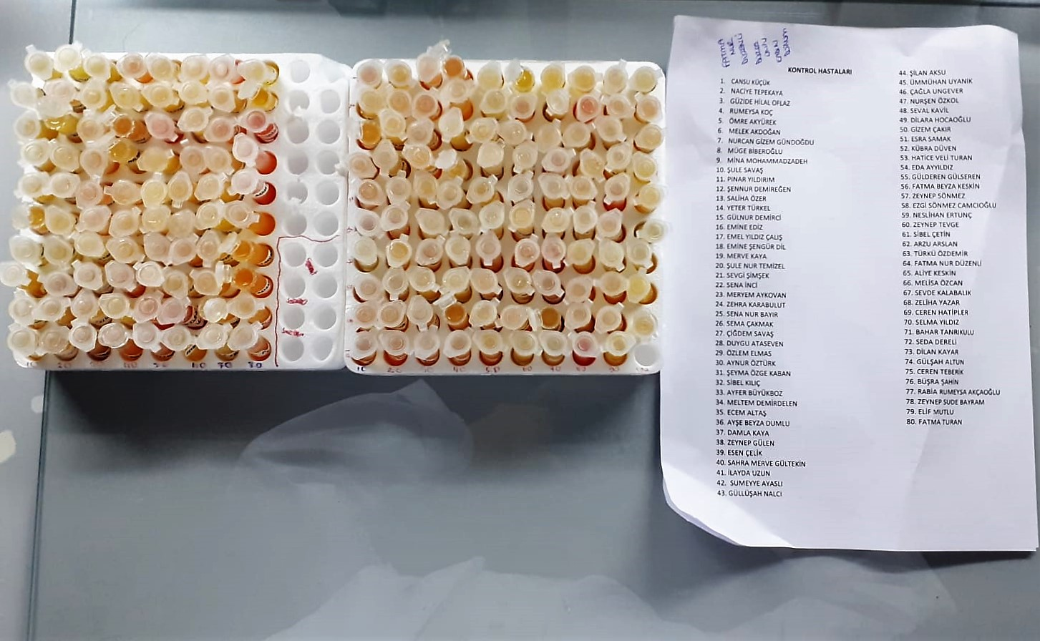

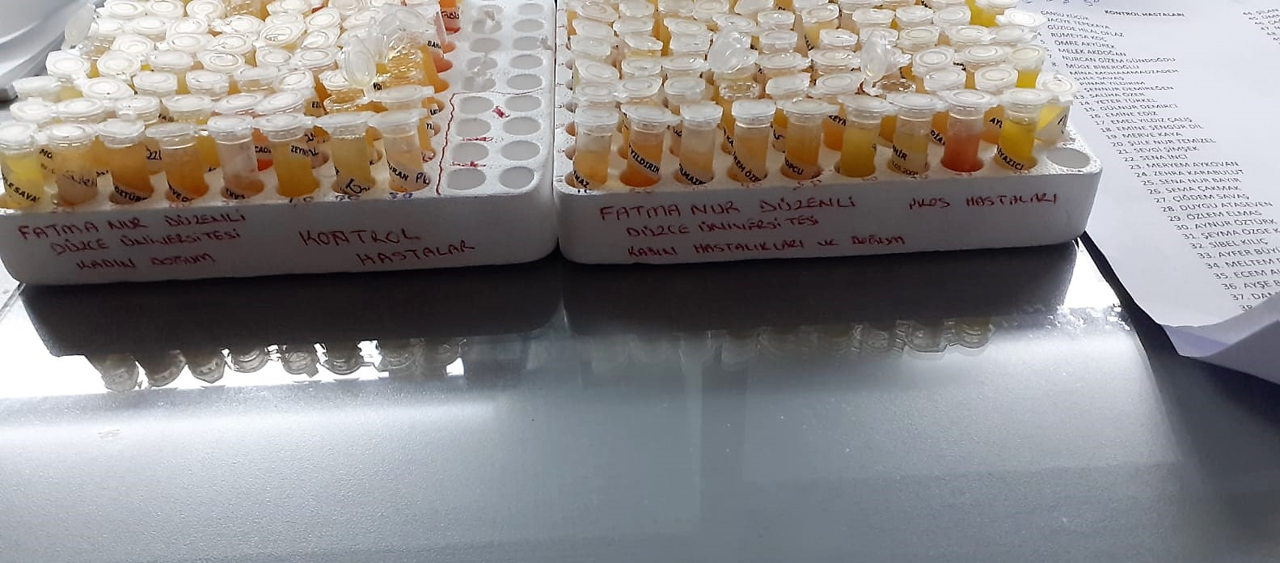

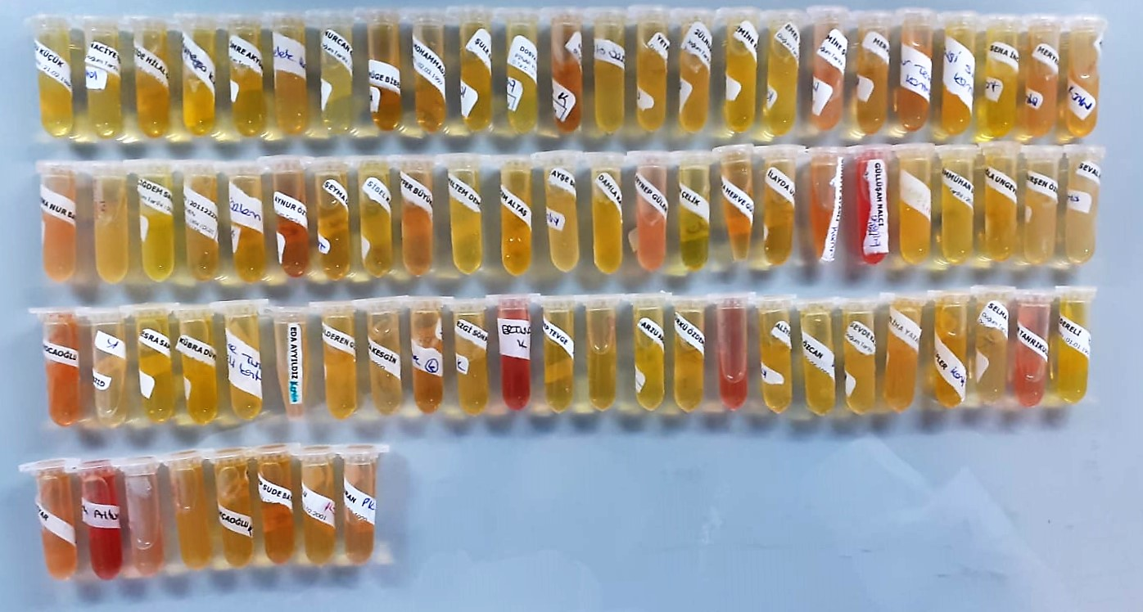

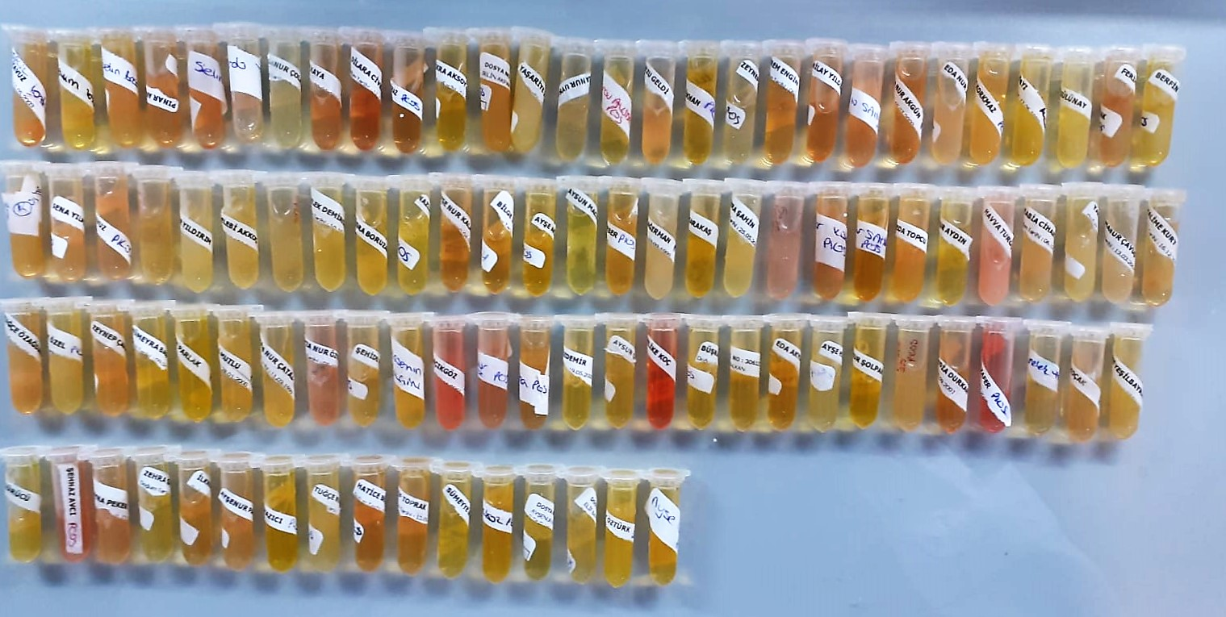

Human OPN Test Principle
This ELISA kit uses the Sandwich-ELISA principle. The micro ELISA plate provided in this kit has been pre-coated with an antibody specific to Human OPN.
Samples (or Standards) are added to the micro ELISA plate wells and combined with the specific antibody. Then a biotinylated detection antibody specific for Human OPN and Avidin-Horseradish Peroxidase (HRP) conjugate are added successively to each micro plate well and incubated.
Free components are washed away. The substrate solution is added to each well. Only those wells that contain Human OPN, biotinylated detection antibody and Avidin-HRP conjugate will appear blue in color
The enzyme-substrate reaction is terminated by the addition of stop solution and the color turns yellow. The optical density (OD) is measured spectrophotometrically at a wavelength of 450 nm ± 2 nm.
The OD value is proportional to the concentration of Human OPN. You can calculate the concentration of Human OPN in the samples by comparing the OD of the samples to the standard curve.

Human CFD Test Principle
This ELISA kit uses the Sandwich-ELISA principle. The micro ELISA plate provided in this kit has been pre-coated with an antibody specific to Human CFD.
Samples (or Standards) are added to the micro ELISA plate wells and combined with the specific antibody. Then a biotinylated detection antibody specific for Human CFD and Avidin-Horseradish Peroxidase (HRP) conjugate are added successively to each micro plate well and incubated.
Free components are washed away. The substrate solution is added to each well. Only those wells that contain Human CFD, biotinylated detection antibody and Avidin-HRP conjugate will appear blue in color
The enzyme-substrate reaction is terminated by the addition of stop solution and the color turns yellow. The optical density (OD) is measured spectrophotometrically at a wavelength of 450 nm ± 2 nm.
The OD value is proportional to the concentration of Human CFD. You can calculate the concentration of Human CFD in the samples by comparing the OD of the samples to the standard curve.

Human Irisin Test Principle
This ELISA kit uses the Sandwich-ELISA principle. The micro ELISA plate provided in this kit has been pre-coated with an antibody specific to Human Irisin.
Samples (or Standards) are added to the micro ELISA plate wells and combined with the specific antibody. Then a biotinylated detection antibody specific for Human Irisin and Avidin-Horseradish Peroxidase (HRP) conjugate are added successively to each micro plate well and incubated.
Free components are washed away. The substrate solution is added to each well. Only those wells that contain Human Irisin, biotinylated detection antibody and Avidin-HRP conjugate will appear blue in color
The enzyme-substrate reaction is terminated by the addition of stop solution and the color turns yellow. The optical density (OD) is measured spectrophotometrically at a wavelength of 450 nm ± 2 nm.
The OD value is proportional to the concentration of Human Irisin. You can calculate the concentration of Human Irisin in the samples by comparing the OD of the samples to the standard curve.

